SCR-001
画面ID | SCR-001
画面名 | 旅行検索画面
概要 | 旅行者が出発地・目的地・出発日・人数を指定してツアーを検索する画面。

画面イメージ（スクショ貼付）

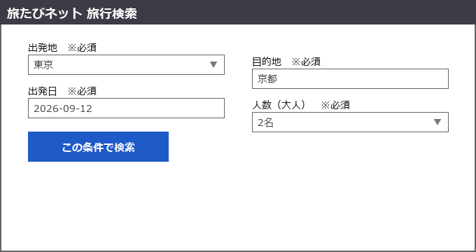

主な項目
項目名 | 種別 | 必須 | 説明
出発地 | プルダウン | 必須 | 主要空港・駅から選択
目的地 | テキスト | 必須 | 地名・観光地名で入力（部分一致検索）
出発日 | 日付 | 必須 | 本日以降の日付のみ指定可
人数（大人） | プルダウン | 必須 | 1〜9名
この条件で検索ボタン | ボタン | - | 押下でSCR-002（プラン一覧画面）へ遷移

画面遷移 | この条件で検索ボタン押下 → プラン一覧画面（SCR-002）

SCR-002
画面ID | SCR-002
画面名 | プラン一覧画面
概要 | 検索条件に合致する募集型企画旅行のプラン一覧を表示する画面。

画面イメージ（スクショ貼付）

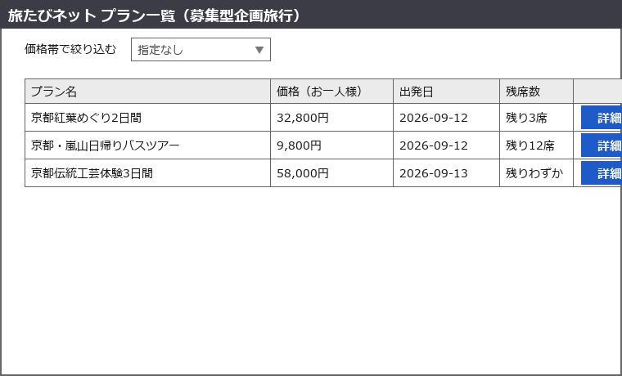

主な項目
項目名 | 種別 | 必須 | 説明
価格帯で絞り込む | プルダウン | 任意 | 一覧結果をさらに価格帯で絞り込む
プラン一覧テーブル | テーブル | - | プラン名・価格・出発日・残席数を表示
詳細ボタン | ボタン | - | 行ごとに配置。押下でSCR-003（予約者情報入力画面）へ遷移

画面遷移 | 詳細ボタン押下 → 予約者情報入力画面（SCR-003）

SCR-003
画面ID | SCR-003
画面名 | 予約者情報入力画面
概要 | 予約の代表者および同行者の情報を入力する画面。

画面イメージ（スクショ貼付）

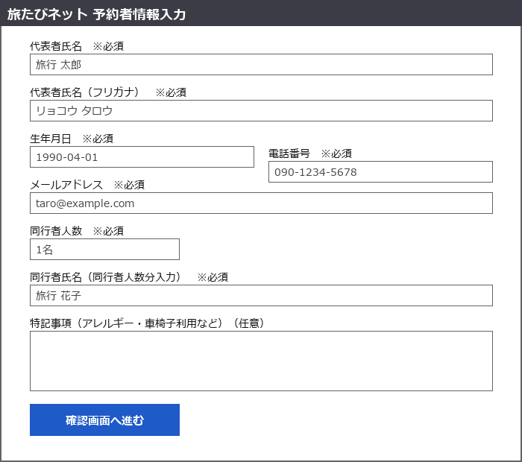

主な項目
項目名 | 種別 | 必須 | 説明
代表者氏名 | テキスト | 必須 | 全角、姓名の間にスペース
代表者氏名（フリガナ） | テキスト | 必須 | 全角カタカナ
生年月日 | 日付 | 必須 | -
電話番号 | テキスト | 必須 | ハイフンあり／なしどちらも可
メールアドレス | テキスト | 必須 | 予約確認メールの送付先
同行者人数 | プルダウン | 必須 | 0〜8名
同行者氏名 | テキスト | 条件付き必須 | 同行者人数が1名以上の場合、人数分の入力欄が動的に表示される
特記事項 | テキストエリア | 任意 | アレルギー・車椅子利用など、旅行会社への申し送り事項
確認画面へ進むボタン | ボタン | - | 押下でSCR-004（予約内容確認・お支払い画面）へ遷移

画面遷移 | 確認画面へ進むボタン押下 → 予約内容確認・お支払い画面（SCR-004）

SCR-004
画面ID | SCR-004
画面名 | 予約内容確認・お支払い画面
概要 | 予約内容と旅行代金を確認し、支払い方法を選択して予約を確定する画面。標準旅行業約款への同意もここで取得する。

画面イメージ（スクショ貼付）

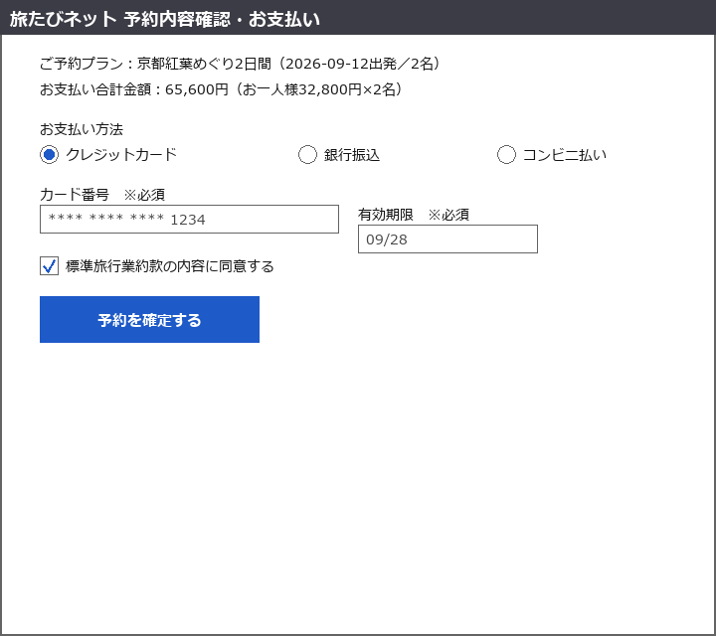

主な項目
項目名 | 種別 | 必須 | 説明
ご予約プラン | 表示のみ | - | プラン名・出発日・人数を表示
お支払い合計金額 | 表示のみ | - | お一人様価格×人数で自動計算
お支払い方法 | ラジオボタン | 必須 | クレジットカード / 銀行振込 / コンビニ払い
カード番号・有効期限 | テキスト | 条件付き必須 | お支払い方法がクレジットカードの場合のみ表示・必須
標準旅行業約款の内容に同意する | チェックボックス | 必須 | 未チェックの場合は予約を確定するボタンが押下不可
予約を確定するボタン | ボタン | - | 押下でSCR-005（予約完了画面）へ遷移し、予約番号が発行される

画面遷移 | 予約を確定するボタン押下 → 予約完了画面（SCR-005）

SCR-005
画面ID | SCR-005
画面名 | 予約完了画面
概要 | 予約が完了したことを通知し、予約番号と予約内容のサマリを表示する画面。

画面イメージ（スクショ貼付）

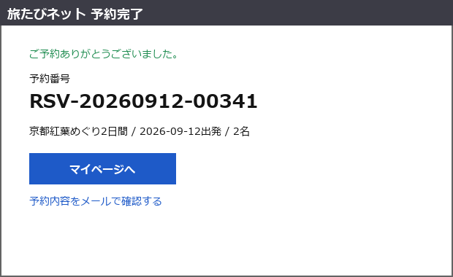

主な項目
項目名 | 種別 | 必須 | 説明
予約番号 | 表示のみ | - | 自動採番（形式: RSV-yyyyMMdd-連番5桁）
予約内容サマリ | 表示のみ | - | プラン名・出発日・人数を表示
マイページへボタン | ボタン | - | 押下でマイページ画面（対象外）へ遷移
予約内容をメールで確認するリンク | リンク | - | SCR-003で入力したメールアドレス宛に予約確認メールを再送する

画面遷移 | マイページへボタン押下 → マイページ画面（対象外）

